상품제안서
라테르 파스텔 루나텀블러 300ml+DIY 스티커 4종 | 상품코드: S43017

 |  |  |  |  |  |  | 02-713-8555 | www.synergygift.co.kr
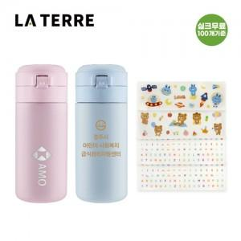

【상세/제작정보】

【인쇄/포장옵션】 | 실크, 레이저, 컬러필름전사 / 포장지포장

【공급단가】 | 수량 | 30~ | 100~ | 300~ | 1,000~ | 3,000~
*VAT별도 | 마카롱 핑크 | 9,500원 | 9,000원 | 8,650원 | 8,250원 | 8,150원
 | 마카롱 블루 | 9,500원 | 9,000원 | 8,650원 | 8,250원 | 8,150원

【상품 URL】 | https://www.synergygift.co.kr:443/src/goods_detail.php?gdno=43017

